トップページ
トップページ 画面イメージ

未ログイン

 | ログイン/ログオンオフの状態で変化しない。Google検索のトップページが理想。
 | ショップのように検索条件にカテゴリ（製品/サービス/職業/テクニック）を設定できる。
ページヘッダー

キーワード入力エリア

検索

ページフッター

画面
画面イメージ

ログインページ

 | ※
ページヘッダー

ID
パスワード

ログイン
キャンセル

新規会員登録ページ

 | ※
ページヘッダー

ID
PW
メールアドレス
ニックネーム
仕事

仕事の種類A
仕事の種類B
仕事の種類C
仕事AA
仕事BB
仕事CC

見つからない場合は追加して下さい

追加

追加した仕事の種類A
追加した仕事の種類C
追加した仕事AA
追加した仕事CC

登録
戻る

項目追加ページ（仕事の種類/仕事/サービス/ツール）

 | ※

ページヘッダー

登録
戻る

仕事名自由入力
仕事名自由入力

検索ページ（トップ）

 | ※いずれは検索ボタンに「仕事検索」「テクニック検索」も加えたい。

ページヘッダー

サービス検索
ツール検索

関連画面

 | 1、 | 表示するカテゴリを選択できる。
 | 2、 | 自分自身が使っている、使っていないものを表示/非表示できる。
 | 3、 | 自分自身が使っている、使っていないを簡単にチェックON/OFFできる。
 | 4、 | 関連ノードに１つか２つ「PR」ノードを追加して広告を表示する
 | 5、 | ユーザ自身が登録した関連キーワードは、関連キーワードランクの計算結果よりも上位として、そのユーザには表示し続ける。
 |  | ※ユーザが自分で登録したキーワードを邪魔になって削除しないということは関連性が高いということで、計算に利用できる。
 | 6、 | ユーザ自身が削除した関連キーワードは、関連キーワードランクが上位でも、そのユーザには表示しない。お勧めキーワードとしては表示する。
 |  | ※ユーザが自分で削除したキーワードを復活させないということは関連性が低いということで、計算に利用できる。
ページヘッダー

表示カテゴリ
自分が使っているもののみ表示

仕事A

仕事C
仕事B

職業
PR広告

ページヘッダー

表示カテゴリ
自分が使っているもののみ表示

作業B

作業A
仕事A

仕事
PR広告

ページヘッダー

表示カテゴリ
自分が使っているもののみ表示

テクニックB

テクニックA
製品A

作業

サービスA

PR広告

 | 7、 | 関連ノードを左クリックした際、クリックした関連ノードに関連するノードを追加表示する。画面遷移はせず、既に表示されているノードは消さない。
 |  | 関連するノードを追加表示していけることによって、リスト表示では実現できない、このUI固有のユーザビリティのメリットが有る。
ページヘッダー

表示カテゴリ
自分が使っているもののみ表示
テクニックC

サービスB
製品A
テクニックA
テクニックB
サービスA
作業
PR広告A
クリック
製品B

PR広告B

 | 8、 | 最後に選択したノードと関連ノードを全面に表示して協調する。
 |  | ノードの選択履歴は色を変えて分かるようにする。
 |  | 選択したワードをスペース区切りで、Google検索できる。

B1
A1
B1
B1
A2

B2
A5
B4
B1
A

A3
B3
B1

 | 8、 | ノードを右クリックして、ポップアップメニューから選択したキーワードをGoogleで検索できる。
 |  | 遷移したキーワードの履歴を全て検索キーワードにして、Google検索できる。

共通コンポーネント
画面イメージ（共通コンポーネント）

ヘッダー（ログイン前）

Uniqqtle ロゴ
ログイン
新規会員登録

ヘッダー（ログイン後）

Uniqqtle ロゴ
アカウント
ログインアウト

 | 問題
 | 製品

サイドメニュー（ログイン後）

キーワード入力欄
検索ボタン

検索したキーワードの履歴一覧

（整理待ち）
デモ口座取引履歴ページ（詳細）

 | ※アクセス頻度が多く、データ量も多くなることが想定されるため、DBが毎回データを取得するのではなく、HTMLファイル化してWEBサーバに配置しておく。
ページヘッダー

デモ口座取引履歴
期間：2017/12/1 ～ 2017/12/31

日時
処理
通貨ペア
注文数
確定利益

2017/12/1 11:22:44
新規注文
USD/JPY
1000
2017/12/2 06:00:00
利息
USD/JPY
1000
\6
2017/12/2 06:00:00
決済
USD/JPY
1000
\362

マイページ詳細（ホーム）

 | ※
ページヘッダー

マイページヘッダー

稼働状況： 未承認 or 開始待ち or 実行中
請求金額：

マイページ詳細（履歴）
ページヘッダー

履歴
期間：2017/12/1 ～ 2017/12/31

確定利益
請求金額
支払状況

\10000
\1000
済み

 | TOPページ
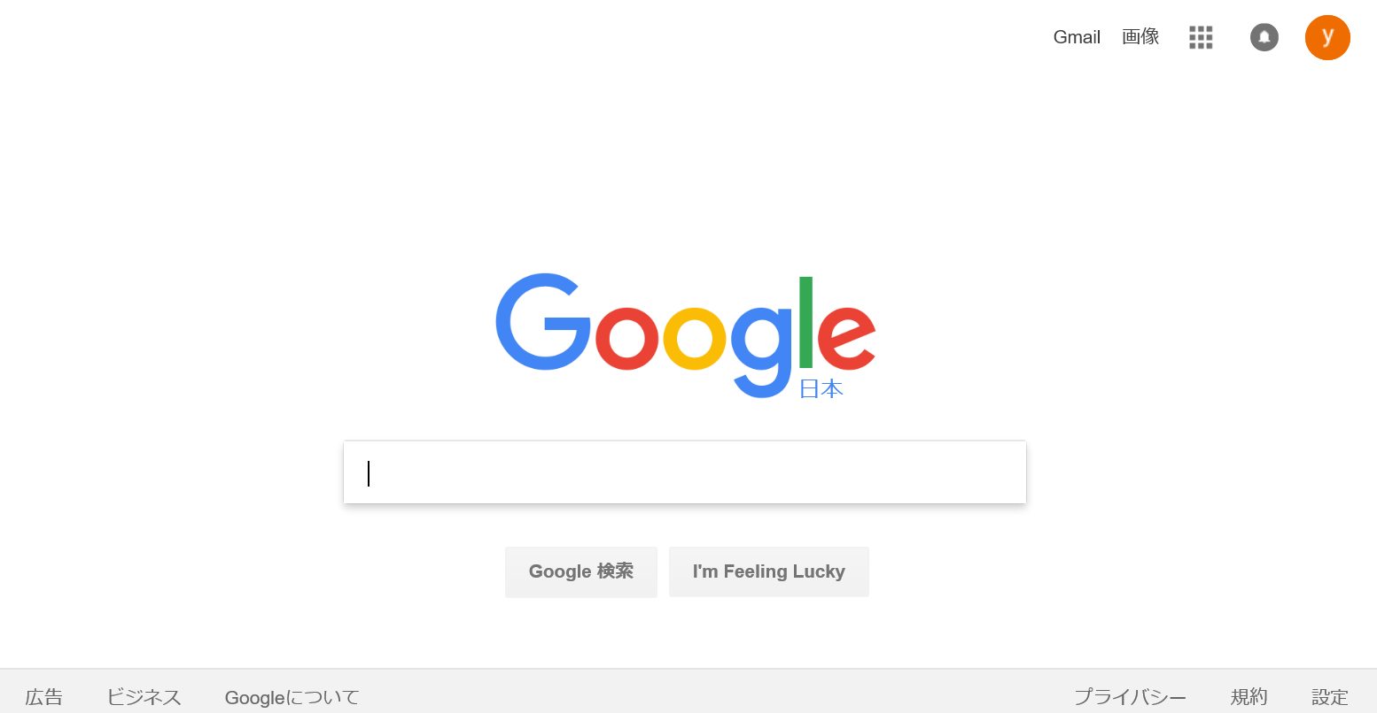

 | 検索
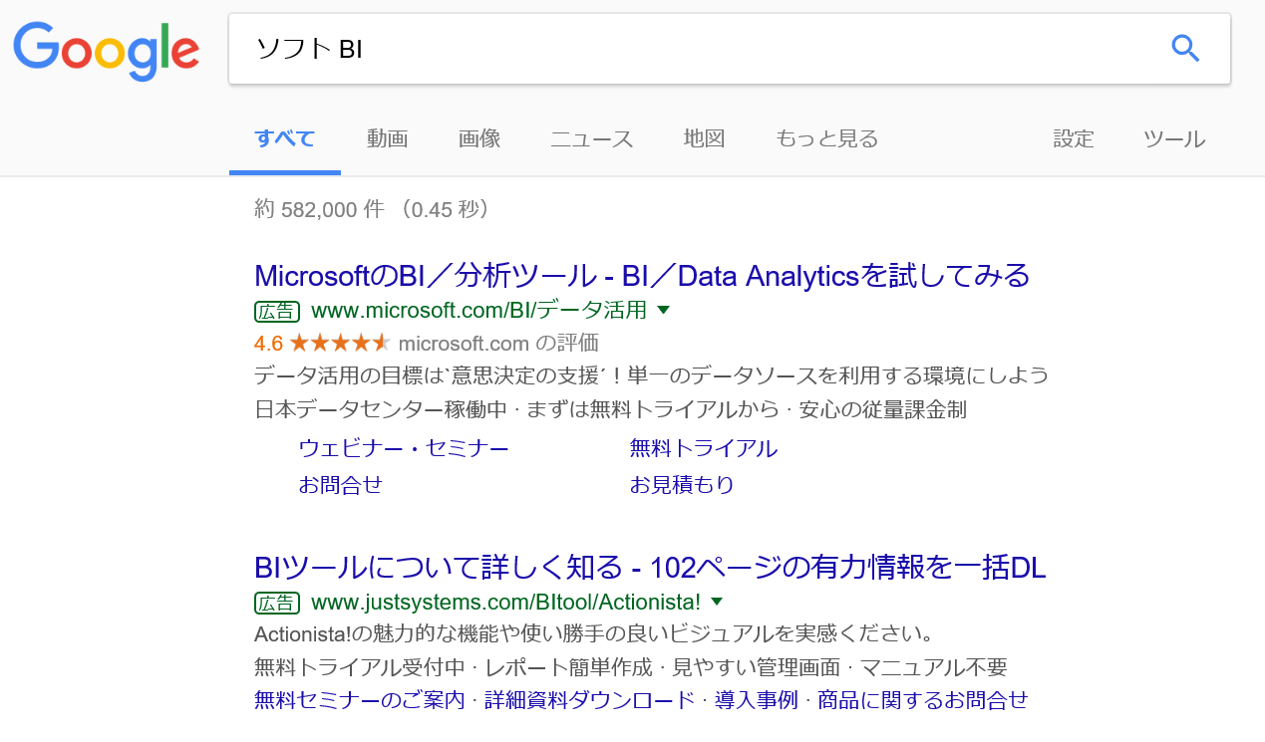

広告の製品URL

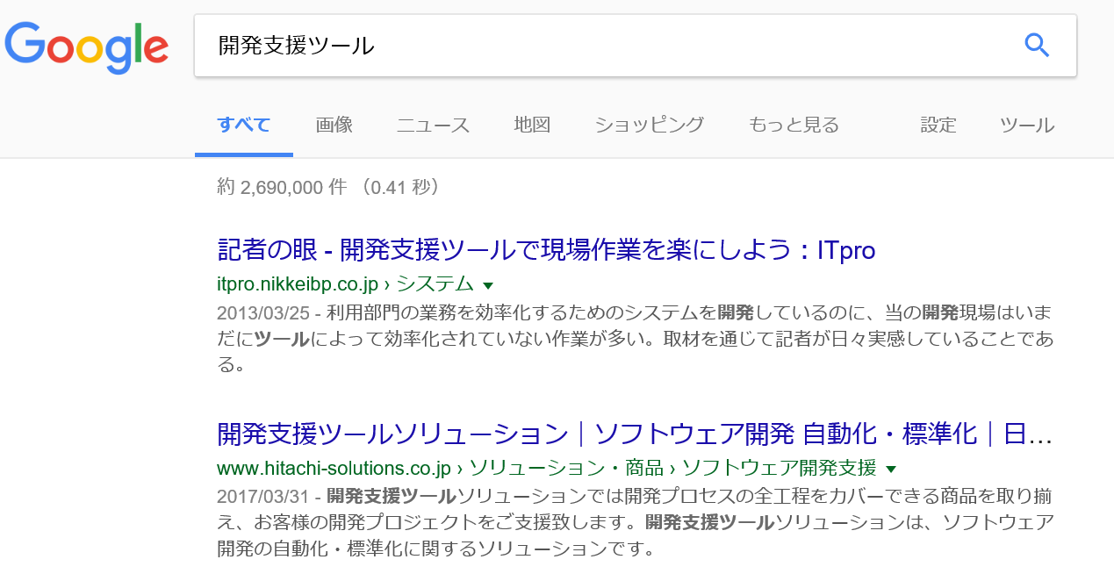

製品関連図ページ

 | Chart.jsのサンプル
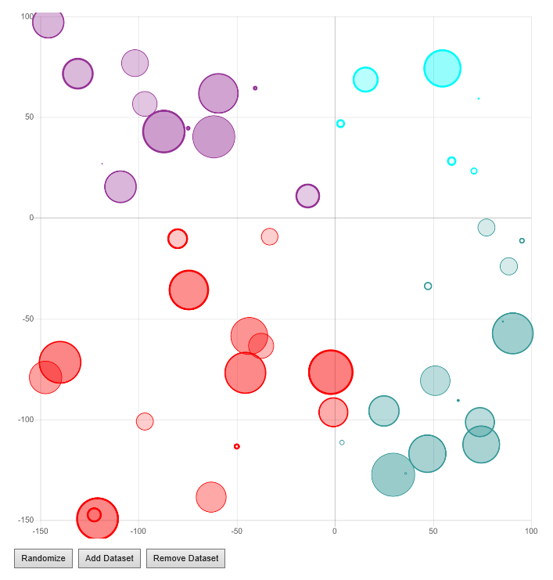

 | 製品関連ページ

 | D2.jsのサンプル
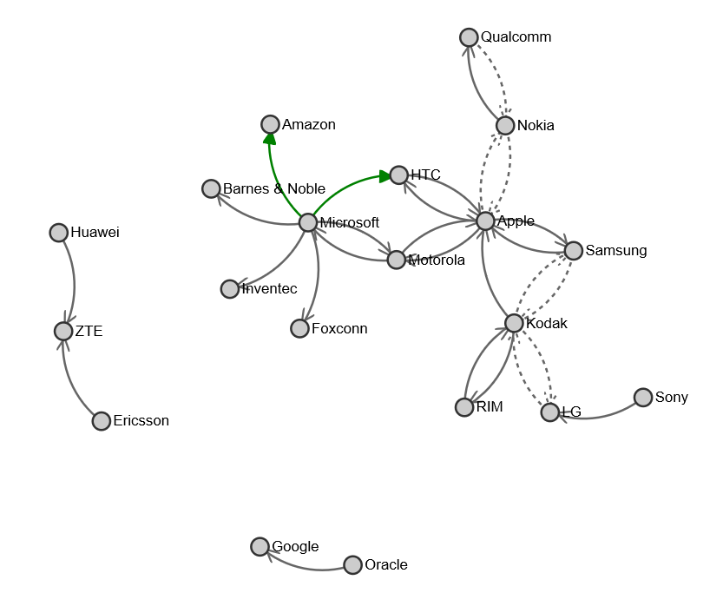

 | openstack network topology diagram のUIが凄い。
 | https://www.youtube.com/watch?v=PxFd-lJV0e4

 | D3.jsを使っているらしい。
 | https://fredhsu.wordpress.com/2013/06/04/making-a-topology-graph-with-opendaylight-rest-api-python-and-javascript/

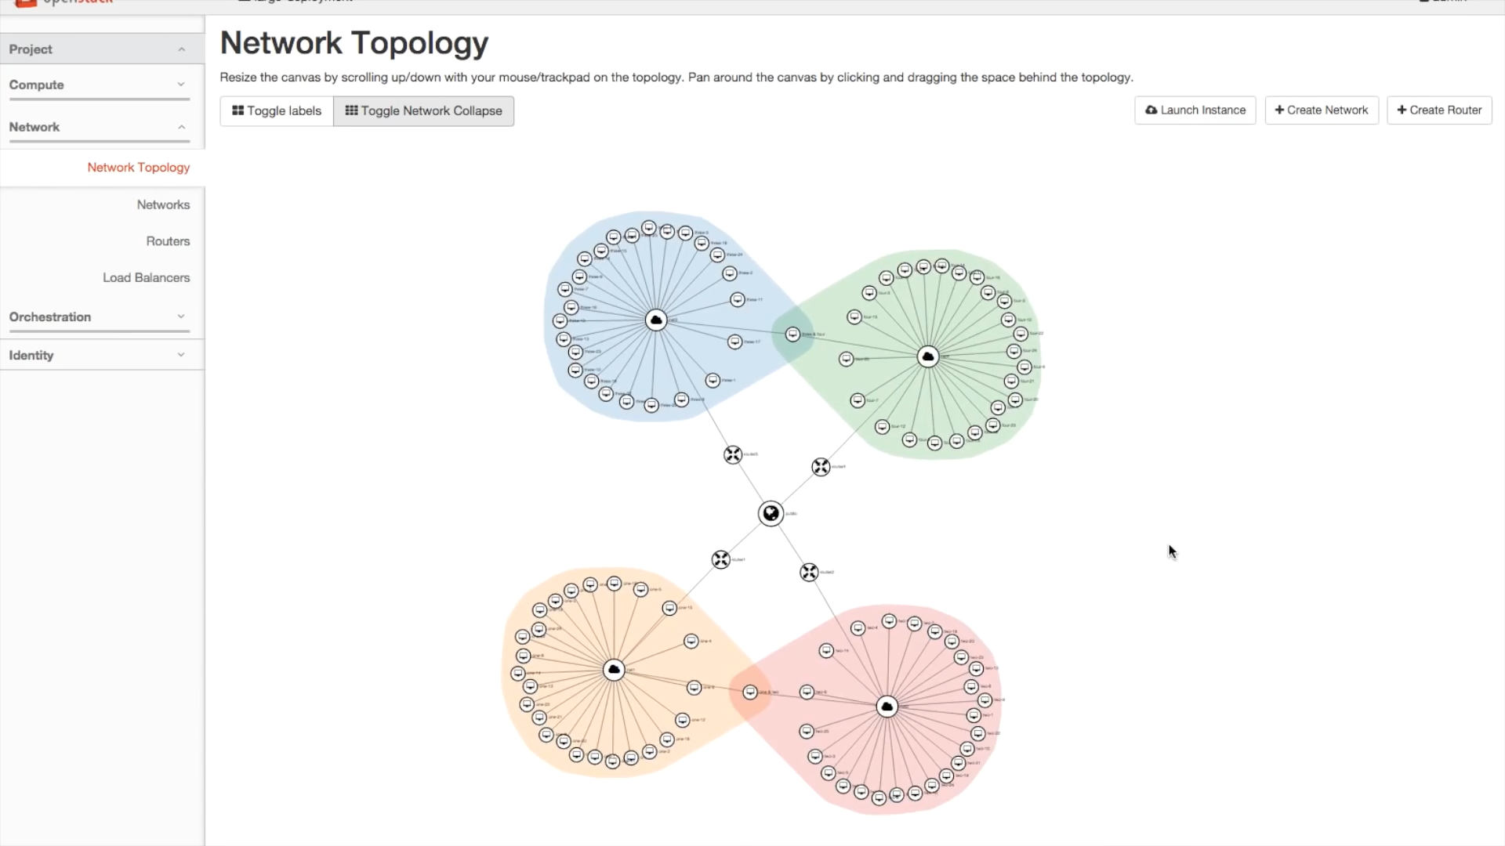

 | シチュエーション毎のデザインページを設ける。
 | 例えば、システムエンジニア向けでは、ツールを選択することで、ツールの依存関係や流れをトポロジーで表示できる。

 | 製品のアイコンにマウスを合わせると、製品の概要がポップアップで表示される。

